School_Summary
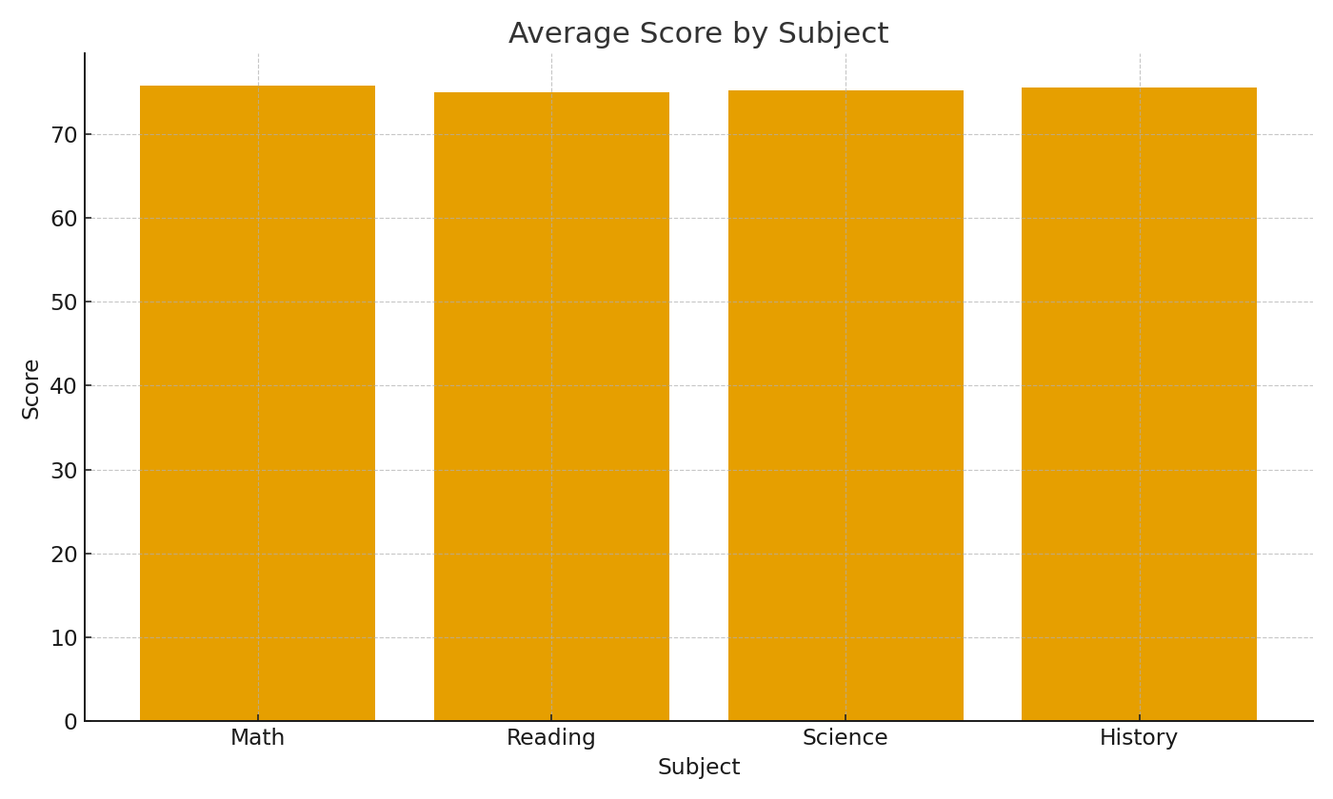
Note: School summary with cross-sheet formulas.
SchoolID | AvgScore | PassRate | AvgAttendance
SCH-001 | 75.4 | 81.6% | 163.0
SCH-002 | 75.4 | 81.6% | 153.0
SCH-003 | 75.4 | 81.6% | 152.0
SCH-004 | 75.4 | 81.6% | 128.0
SCH-005 | 75.4 | 81.6% | 161.0
SCH-006 | 75.4 | 81.6% | 169.0
SCH-007 | 75.4 | 81.6% | 153.0
SCH-008 | 75.4 | 81.6% | 148.0
SCH-009 | 75.4 | 81.6% | 162.0
SCH-010 | 75.4 | 81.6% | 159.0
SCH-011 | 75.4 | 81.6% | 167.0
SCH-012 | 75.4 | 81.6% | 181.0
SCH-013 | 75.4 | 81.6% | 145.0
SCH-014 | 75.4 | 81.6% | 148.0
SCH-015 | 75.4 | 81.6% | 158.0
SCH-016 | 75.4 | 81.6% | 160.0
SCH-017 | 75.4 | 81.6% | 155.0 | Edu_image_001 – Average score by subject.
SCH-018 | 75.4 | 81.6% | 161.0
SCH-019 | 75.4 | 81.6% | 148.0
SCH-020 | 75.4 | 81.6% | 148.0
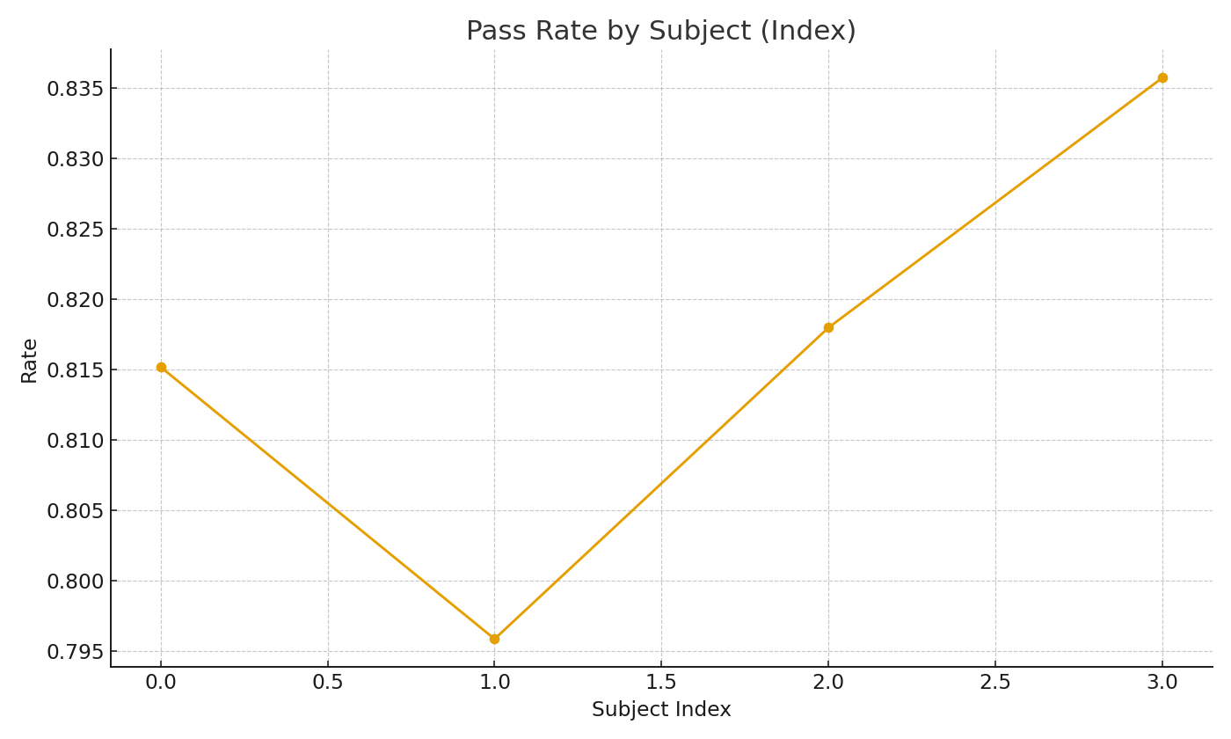
SCH-021 | 75.4 | 81.6% | 152.0
SCH-022 | 75.4 | 81.6% | 147.0
SCH-023 | 75.4 | 81.6% | 143.0
SCH-024 | 75.4 | 81.6% | 160.0
SCH-025 | 75.4 | 81.6% | 158.0
SCH-026 | 75.4 | 81.6% | 161.0
SCH-027 | 75.4 | 81.6% | 157.0
SCH-028 | 75.4 | 81.6% | 154.0
SCH-029 | 75.4 | 81.6% | 150.0
SCH-030 | 75.4 | 81.6% | 179.0
SCH-031 | 75.4 | 81.6% | 186.0
SCH-032 | 75.4 | 81.6% | 141.0
SCH-033 | 75.4 | 81.6% | 144.0
SCH-034 | 75.4 | 81.6% | 154.0
SCH-035 | 75.4 | 81.6% | 148.0
SCH-036 | 75.4 | 81.6% | 144.0 | Edu_image_002 – Pass rate by subject (indexed).
SCH-037 | 75.4 | 81.6% | 171.0
SCH-038 | 75.4 | 81.6% | 154.0
SCH-039 | 75.4 | 81.6% | 169.0
SCH-040 | 75.4 | 81.6% | 156.0

